화면 흐름
앱 기본 설계서 |  |  |  | 담당자 | 반짝임 |  | 확인일

 |  |  |  |  | DNX | 다케야마 | 확인일 | 2021-04-28

화면 코드 | D0020M00 D0451P00 | 흐름 이름 | 거래내역 조회 흐름

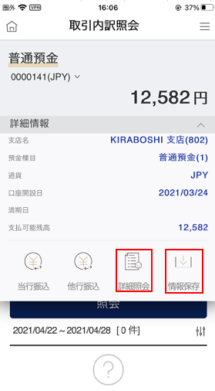 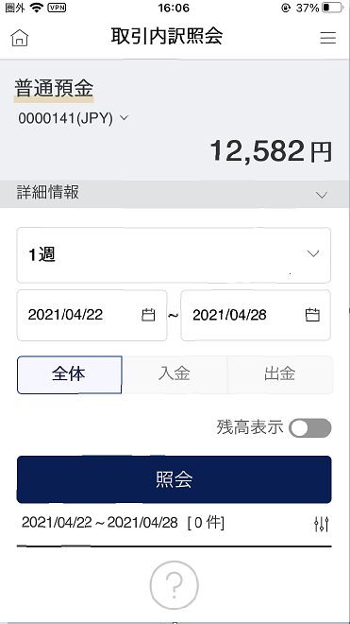 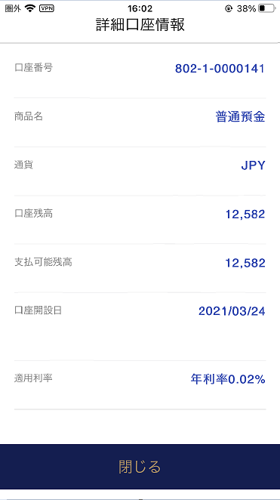 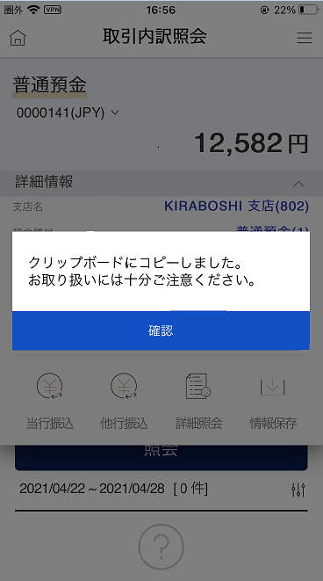
STEP1

☆

보충 설명:
☆：UI 은행님의 로고 삽입에 영향을 주어 표제의 타이틀에 로고가 삽입되고 있습니다. 최신판의 것으로는 디자인의 관계상 「거래 내역 조회」라고 타이틀 표기하고 있습니다. 희망의 문언등 있으면 상담해 주시면 감사하겠습니다.

D0020M00_화면 레이아웃
앱 기본 설계서 |  |  |  |  |  |  |  |  | 담당자 | 반짝임 |  |  | 확인일

 |  |  |  |  |  |  |  |  |  | DNX | 다케야마 |  | 확인일 | 2021-04-28

요건 충족표 No. | 43 | 카테고리 | App PKG | 레벨 1 | 레벨 2 | 레벨 3 |  | 레벨 4 | 레벨 5
 |  |  |  | 모바일 앱 | 기본 기능 | MENU

요건 충족표 No. | 4 | 카테고리 | AITHERPKG | 레벨 1 | 레벨 2 | 레벨 3 |  | 레벨 4 | 레벨 5
 |  |  |  | 예금 | 공통 | 잔액 조회, 거래 품목

화면 코드 | D0020M00 | 화면명 | 거래내역 조회

화면 레이아웃: |  |  |  |  |  |  | 화면 설명:

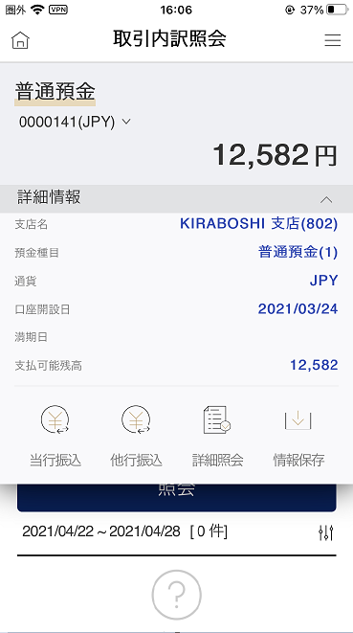 |  |  |  |  |  |  | - 내역을 조회하는 예금 계좌를 표시 계좌 번호 옆↓ 누르시, 조회하는 계좌를 선택 가능 - 타행 송금(보통 예금의 경우만) 저장: 클립보드에 내용 저장 상세 계좌 정보: 상세 계좌 정보 페이지로 이동

1
2
5
6
7
8
9
10
11
12
13
14
15
3
4

 |  |  |  |  |  |  | 항목 설명

 |  |  |  |  |  |  | 항번 | 조작 | 선택/입력 내용 |  |  | 비고 |  | AiTHER와의 협력 (참조 소스 데이터)

 |  |  |  |  |  |  | 1 | 풀다운 | ↓보다 조회하고 싶은 계좌를 선택 |  |  | - |  | 0248
 |  |  |  |  |  |  | 2 | 클릭 | - |  |  | 항목 번호 11이 표시됨 |  | -
 |  |  |  |  |  |  | 3 | 풀다운 | 1일/1주일/2주간/1개월/3개월 |  |  | 기간을 선택하면 ④가 표시된다 |  | -
 |  |  |  |  |  |  | 4 | 클릭 | 캘린더에서 선택 |  |  | - |  | -
 |  |  |  |  |  |  | 5 | 클릭 | - |  |  | - |  | -
 |  |  |  |  |  |  | 6 | 클릭 | - |  |  | - |  | -
 |  |  |  |  |  |  | 7 | 클릭 | - |  |  | - |  | -
 |  |  |  |  |  |  | 8 | 클릭 | on/off |  |  | - |  | -
 |  |  |  |  |  |  | 9 | 클릭 | - |  |  | 항목 번호 10이 표시됨 |  | -
 |  |  |  |  |  |  | 10 | － | 자동 표시 |  |  | - |  | 0248
 |  |  |  |  |  |  | 11 | － | 자동 표시 |  |  | - |  | 0248
 |  |  |  |  |  |  | 12 | 클릭 | - |  |  | D0050S01로 전환 |  | -
 |  |  |  |  |  |  | 13 | 클릭 | - |  |  | F2710S01로 전환 |  | -
 |  |  |  |  |  |  | 14 | 클릭 | - |  |  | D0451M00으로 전환 |  | -
 |  |  |  |  |  |  | 15 | 클릭 | - |  |  | 저장 완료 메시지 표시 |  | -
 |  |  |  |  |  |  | 키라보시 님 코멘트 & 디자인 변경 코멘트 (요구 사항 정의 참조) |  |  |  |  |  |  | 대응 확인
 |  |  |  |  |  |  | No. | 내용
 |  |  |  |  |  |  | 1 | 예금 계좌의 상품명을 결정 후 변경 |  |  |  |  |  | 항번 1 대응제
 |  |  |  |  |  |  | 2 | 조회 기간을 리스트로부터 선택했을 때 등의 거동의 설명 문언을 추가 희망합니다 |  |  |  |  |  | 문언 대기
 |  |  |  |  |  |  | 3 | 상품명 옆:누르기시의 메뉴에 대해 설명 문언을 추가 희망합니다 |  |  |  |  |  | 항번 11 대응제
 |  |  |  |  |  |  | 4 | 정기예금의 경우, 상세정보∨ 누르고 나서 표시되는 「당행 송금, 타행 송금, 상세 조회, 정보 보존」아이콘(⑫~⑮)을 삭제하고 싶다. |  |  |  |  |  | 대응 완료
 |  |  |  |  |  |  | 5
 |  |  |  |  |  |  | 6
 |  |  |  |  |  |  | 7
 |  |  |  |  |  |  | 8
 |  |  |  |  |  |  | 9
 |  |  |  |  |  |  | 10

D0451P00_ 화면 레이아웃
앱 기본 설계서 |  |  |  |  |  |  |  |  | 담당자 | 반짝임 |  |  | 확인일

 |  |  |  |  |  |  |  |  |  | DNX | 다케야마 |  | 확인일 | 2021-04-28

요건 충족표 No. | 43 | 카테고리 | App PKG | 레벨 1 | 레벨 2 | 레벨 3 |  | 레벨 4 | 레벨 5
 |  |  |  | 모바일 앱 | 기본 기능 | MENU

요건 충족표 No. | 4 | 카테고리 | AITHERPKG | 레벨 1 | 레벨 2 | 레벨 3 |  | 레벨 4 | 레벨 5
 |  |  |  | 예금 | 공통 | 잔액 조회, 거래 품목

화면 코드 | D0451P00 | 화면명 | 거래 내역 조회(상세 계좌 정보)

화면 레이아웃: |  |  |  |  |  |  | 화면 설명:

 |  |  |  |  |  |  | - 해당 계좌의 상세한 정보를 표시

1
2

 |  |  |  |  |  |  | 항목 설명

 |  |  |  |  |  |  | 항번 | 조작 | 선택/입력 내용 |  |  | 비고 |  | AiTHER와의 협력 (참조 소스 데이터)

 |  |  |  |  |  |  | 1 | 표시 | - |  |  | - |  | 0248
 |  |  |  |  |  |  | 2 | 클릭 | - |  |  | D0020M00으로 전환 |  | -
 |  |  |  |  |  |  | 3
 |  |  |  |  |  |  | 4
 |  |  |  |  |  |  | 5
 |  |  |  |  |  |  | 6
 |  |  |  |  |  |  | 7
 |  |  |  |  |  |  | 8
 |  |  |  |  |  |  | 9
 |  |  |  |  |  |  | 10
 |  |  |  |  |  |  | 11
 |  |  |  |  |  |  | 12
 |  |  |  |  |  |  | 13
 |  |  |  |  |  |  | 14
 |  |  |  |  |  |  | 15
 |  |  |  |  |  |  | 키라보시 님 코멘트 & 디자인 변경 코멘트 (요구 사항 정의 참조) |  |  |  |  |  |  | 대응 확인
 |  |  |  |  |  |  | No. | 내용
 |  |  |  |  |  |  | 1 | 「타점권 잔액」, 「담보 설정 금액」을 삭제합니다 |  |  |  |  |  | 대응 완료
 |  |  |  |  |  |  | 2 | '신규일'을 '계좌 개설일'로 변경합니다. |  |  |  |  |  | 항번 1 대응제
 |  |  |  |  |  |  | 3
 |  |  |  |  |  |  | 4
 |  |  |  |  |  |  | 5
 |  |  |  |  |  |  | 6
 |  |  |  |  |  |  | 7
 |  |  |  |  |  |  | 8
 |  |  |  |  |  |  | 9
 |  |  |  |  |  |  | 10

